Presentación


SOLUCIÓN DE ESCRITORIO
PARA EL COLEGIO "MONTESSORI"
Metodología Ágil
Framework Scrum
Integrantes:
- Oscco Montes, Alvaro Manuel
- Tello Allca, Ronald Yoshimar
- Vega Ortiz, David Kenshin
- Wueston Valle, Jose Abel

Criterios de Aceptación
CRITERIOS DE ACEPTACIÓN DE HISTORIAS DE USUARIO

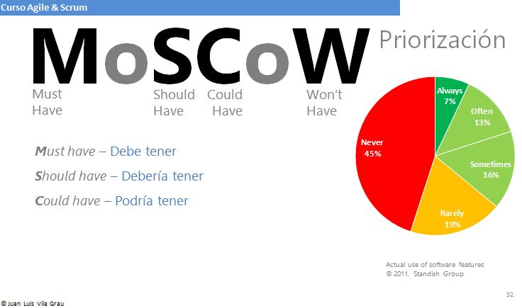
Historia de Usuario: HU01 | Título: | Registrar Nuevo alumnos
Developer Team: Nombre_del_miembro_Scrum | Usuario: Administrador |  | Sprint: Nro_Sprint
Descripción de la HU01 | Cómo | Directora
 | Quiero | Una pantalla de login
 | Para | que los usuarios se autentifiquen median un login y password
Criterios de Aceptación | 1.0 El nombre del usuario debe seleccionarse a través de un combo box y deberá tener como máximo 8 caracteres. 2.0 Los caracteres de la contraseña deberán tener 10 dígitos, además debe contar como mínimo con una letra mayúscula, un número y un símbolo. 3.0 La pantalla login debe permitir roles (usuarios). 4.0 El usuario deberá ser bloqueado luego de 3 intentos fallidos al ingresar la contraseña. 5.0 El usuario Administrador puede desbloquear los usuarios bloqueados por el usuario al intentar ingresar con una contraseña incorrecta. |  |  | Prioridad de Tecnica MoSCoW | S

 |  |  |  | Puntos Estimados | 20



Historia de Usuario: HU02 | Título:
Developer Team: Nombre_del_miembro_Scrum | Usuario: |  | Sprint: Nro_Sprint
Descripción de la HU02 | Cómo | Directora
 | Quiero | un menú principal para acceder a las diferentes opciones del sistema
 | Para | consultar, buscar, registrar y editar matriculas
Criterios de Aceptación | 1.0 La barra de menú debe contar con los menús Archivo - Registrar - Módulos - Herramientas - Ayuda 2.0 El Menú ARCHIVO debe contar con los submenús Mantenimiento - Imprimir - Exportar- Importar- Salir 3.0 El Menú Registrar debe contar con los submenús Nuevo estudiante - Ratificación de matrícula - Buscar estudiante - Editar matricula. 4.0 El Menú Módulos debe contar con los submenús Registro - Matriculas - Aulas - Vacantes 5.0 El Menú Herramientas debe contar con los submenús Excel - Calculadora - Cambiar Contraseña 6.0 El Menú Ayuda debe contar con los submenús Manual de usuario - Contacto - Comentario - Novedades |  |  | Prioridad de Tecnica MoSCoW | M

 |  |  |  | Puntos Estimados | 60

Historia de Usuario: HU03 | Título:
Developer Team: Nombre_del_miembro_Scrum | Usuario: |  | Sprint: Nro_Sprint
Descripción de la HU03 | Cómo | Directora
 | Quiero | que el sistema permita la creación de Gradosy Niveles
 | Para | iniciar proceso de matricula
Criterios de Aceptación | 1.0 Los Grados (1°, 2°, 3°, 5° y 6°) no podrán crearse a menos que se creen los Niveles (inicial, primaria y secundaria) 2.0 Los grados no puede crearse si no tienen como mínimo a un alumno matriculado en la sección. 3.0 Las Grados tienen un límite de vacantes de 25 alumnos, el sistema mostrara un mensaje de alerta al momento de matricular en una sección con vacantes completas. |  |  | Prioridad de Tecnica MoSCoW | M

 |  |  |  | Puntos Estimados | 40

Historia de Usuario: HU04 | Título:
Developer Team: Nombre_del_miembro_Scrum | Usuario: |  | Sprint: Nro_Sprint
Descripción de la HU04 | Cómo | Directora
 | Quiero | registrar usuarios al área de Secretaria
 | Para | de que el personal de inicio a la gestión de matrícula
Criterios de Aceptación | 1.0 El administrador tienen la función de crear y eliminar usuarios. 2.0 El administrador crear el usuario Secretaria, encargado de gestionar matriculas 3.0 Los cambios realizador por el usuario Secretaria serán visualizador por el usuario administrador. |  |  | Prioridad de Tecnica MoSCoW | S

 |  |  |  | Puntos Estimados | 20

Historia de Usuario: HU05 | Título:
Developer Team: Nombre_del_miembro_Scrum | Usuario: |  | Sprint: Nro_Sprint
Descripción de la HU05 | Cómo | Directora
 | Quiero | que el sistema genere un reporte de Matriculas por Grado y Nivel
 | Para | llevar un control de las matrículas concretadas en el colegio
Criterios de Aceptación | 1.0 Los reportes deben imprimirse y ajustarse al tamaño de hoja A4 en orientación horizontal y vertical. 2.0 Los reportes deben incluir: Encabezados y pie de página - marca de agua- usuario que imprime - hora y fecha. 3.0 Los reportes pueden realizarse por grado, sección realizando cruce de información. |  |  | Prioridad de Tecnica MoSCoW | M

 |  |  |  | Puntos Estimados | 80

Historia de Usuario: HU06 | Título:
Developer Team: Nombre_del_miembro_Scrum | Usuario: |  | Sprint: Nro_Sprint
Descripción de la HU06 | Cómo | Secretaria
 | Quiero | necesito que el sistema permita la impresión de boletas de Matrícula
 | Para | tener constancia que la matrícula se realizó con éxito
Criterios de Aceptación | 1.0 La boleta de matricula debe poder imprimirse en diferentes tamaños (A4, letter y legal) |  |  | Prioridad de Tecnica MoSCoW | M

 |  |  |  | Puntos Estimados | 90

Historia de Usuario: HU07 | Título:
Developer Team: Nombre_del_miembro_Scrum | Usuario: |  | Sprint: Nro_Sprint
Descripción de la HU07 | Cómo | Secretaria
 | Quiero | que el sistema permita el registro de apoderados
 | Para | asignar el apoderado a un estudiante
Criterios de Aceptación | 1.0 Validación del DNI del apoderado mediante el RENIEC 2.0 La primera letra de cada nombre ingresado deberá convertirse automáticamente en mayúscula 3.0 El input DNI deberá tener un máximo de 8 caracteres |  |  | Prioridad de Tecnica MoSCoW | M

 |  |  |  | Puntos Estimados | 80

Historia de Usuario: HU08 | Título:
Developer Team: Nombre_del_miembro_Scrum | Usuario: |  | Sprint: Nro_Sprint
Descripción de la HU08 | Cómo | Secretaria
 | Quiero | el sistema informe cuando exceda el límite permitido de estudiantes matriculados
 | Para | controlar la cantidad de estudiantes por aula
Criterios de Aceptación |  |  |  | Prioridad de Tecnica MoSCoW

 |  |  |  | Puntos Estimados

Historia de Usuario: HU09 | Título:
Developer Team: Nombre_del_miembro_Scrum | Usuario: |  | Sprint: Nro_Sprint
Descripción de la HU09 | Cómo | Secretaria
 | Quiero | que el sistema permita consultar la disponibilidad de vacantes por aula
 | Para | gestionar la posibilidad de matricula
Criterios de Aceptación |  |  |  | Prioridad de Tecnica MoSCoW

 |  |  |  | Puntos Estimados

Historia de Usuario: HU10 | Título:
Developer Team: Nombre_del_miembro_Scrum | Usuario: |  | Sprint: Nro_Sprint
Descripción de la HU10 | Cómo | Secretaria
 | Quiero | el sistema permita el registro de estudiantes
 | Para | controlar el proceso de matrícula
Criterios de Aceptación | 1.0 Validación del DNI del estudiante mediante el RENIEC 2.0 La primera letra de cada nombre ingresado deberá convertirse automáticamente en mayúscula 3.0 El input DNI deberá tener un máximo de 8 caracteres |  |  | Prioridad de Tecnica MoSCoW | M

 |  |  |  | Puntos Estimados | 80

Historia de Usuario: HU11 | Título:
Developer Team: Nombre_del_miembro_Scrum | Usuario: |  | Sprint: Nro_Sprint
Descripción de la HU10 | Cómo | Secretaria
 | Quiero | que el sistema permita anular matriculas
 | Para | de subsanar errores de registro
Criterios de Aceptación |  |  |  | Prioridad de Tecnica MoSCoW

 |  |  |  | Puntos Estimados

MVP
DETERMINACIÓN DEL MVP


PB_ID | DESCRIPCIÓN | MOSCOW | ESTIMADO
PB01 | Pantalla login | S | 20 | MVP | SPRINT 1
PB02 | Menú principal | M | 60
PB03 | Modelo de base de datos | M | 80
PB04 | Registros de usuarios | S | 40
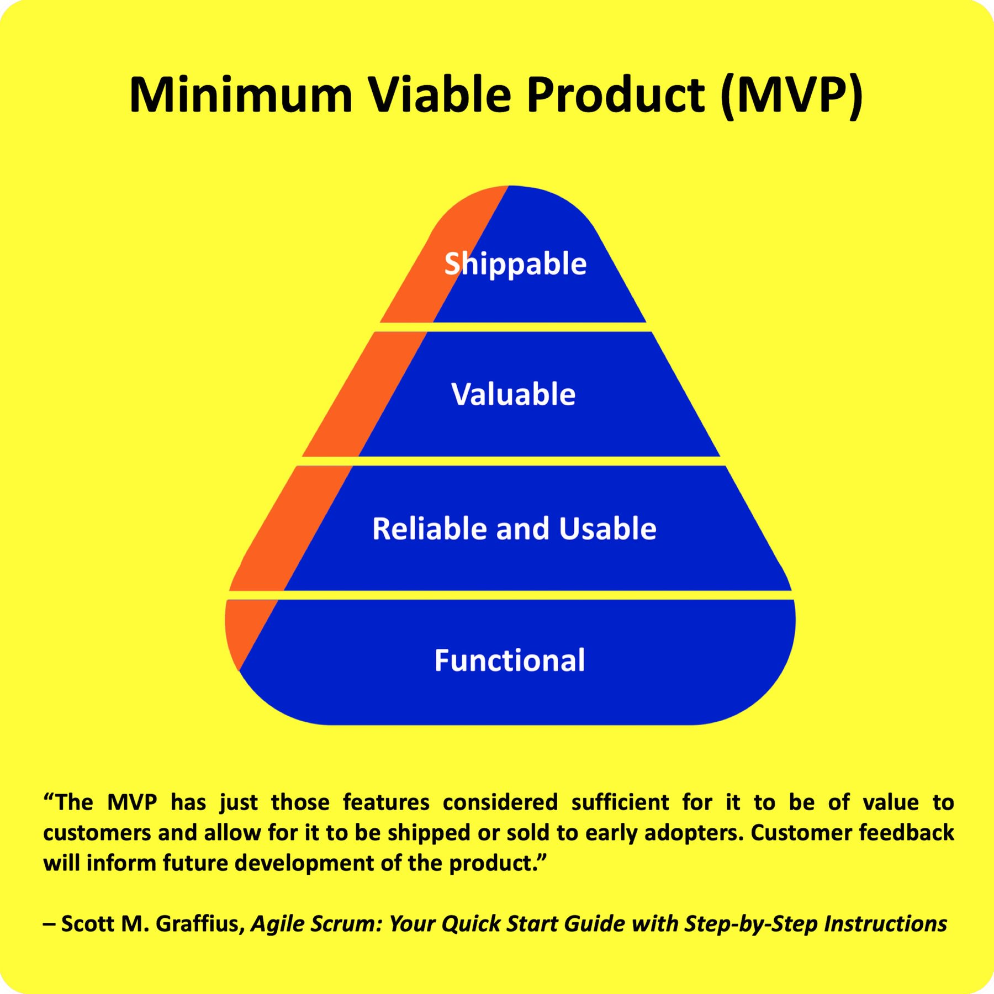
PB05 | Mantenimiento de Estudiantes | M | 50
PB06 | Mantenimiento de Apoderados | M | 50
PB07 | Mantenimiento de Matrícula | M | 55
PB08 | Generar Constancia de Matricula | M | 55
PB09 | Generar Comprobante de pago | S | 40
PB10 | Registrar Usuarios | S | 50 |  | SPRINT 2
PB11 | Registrar Estudiantes | M | 50
PB12 | Registrar Apoderados | M | 50
PB13 | Registrar Matrícula | M | 55
PB14 | Registrar Constancia de Matricula | M | 55
PB15 | Registrar Comprobante de pago | M | 55
PB16 | Registrar Comprobante de pago | M | 55

2.0 Cer. Daily Scrum Meeting
CEREMONIAS SCRUM: SPRINT 1 |  | Nombre del Negocio | Karcher Perú SAC | Fecha: 07/03/2022
 |  | Participantes | 1. Oscco Montes, Alvaro Manuel
 |  |  | 2. Tello Allca, Ronald Yoshimar
 |  |  | 3. Vega Ortiz, David Kenshin
 |  |  | 4. Wueston Valle, Jose Abel

2.0 CEREMONIA DAILY SCRUM MEETING
SCRUM TEAM | Meta | ¿ Que hiciste ayer? | ¿ Qué vas a hacer hoy? | ¿ Algún impedimento?
Oscco Montes, Alvaro Manuel | REALIZAR EL ANALISIS Y DISEÑO DEL SISTEMA | Realizó el Diagrama Entidad Relacion, Modelo Lógico & Modelo Físico | Crear la Normalizacion de la base de datos | Ninguno

Tello Allca, Ronald Yoshimar |  | Revisó y actualizó los Artefacto 1 & Artefacto 2 & Artefacto 3 | Realizar el Diagrama de Clases | Ninguno

Vega Ortiz, David Kenshin |  | Realizó el diseño del login & el menú principal | Crear el submenu de los menús del sistema | Se desconoce el MVC en Python

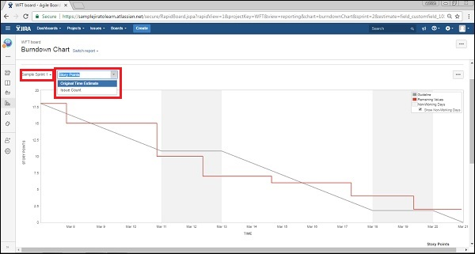
Wueston Valle, Jose Abel |  | Revisó y actualizó las fichas FPIPS-101 & FPIPS-102 | Crear el Diagrama de Caso de Uso | Se desconoce el uso del UML

Oscco Montes, Alvaro Manuel | PROGRAMACIÓN DE LOS MANTENIMIENTOS DEL SISTEMA | Verifico el Modelo de la Base de Datos | Realiza el diseño de mantenimiento usuario | no se muestra el mantenimiento

Tello Allca, Ronald Yoshimar |  | Verificar y dar un fedback en la normalizacion | Inserta butons para el crud en el mantenimiento usuario | NINGUNO

Vega Ortiz, David Kenshin |  | Realizo el diseño de la Base de Datos | diseñar un form aparte que muestre alumnos matriculados | Se desconoce el MVC

Wueston Valle, Jose Abel |  | Se analizo la Base de Datos junto al Equipo de SCRUM | Insertar imagen de fondo y realizar la programacion en python | Se desconoce el MVC

